charts
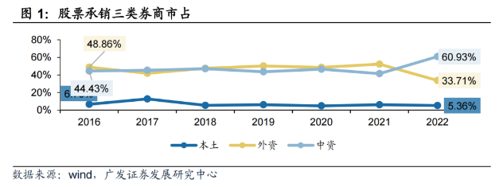
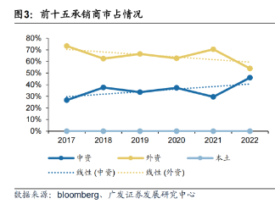
承销金额 | (亿港元)
排名 | 2021 | 首发 | 总计 | 2022 | 首发 | 总计 | 23H1 | 首发 | 总计
1 | 中金 | 333.4 | 333.4 | 中金 | 199.2 | 212.2 | 中金 | 30.1 | 46.7
2 | 中信里昂 | 207.7 | 207.7 | 华泰 | 100.7 | 100.7 | 中信建投 | 21.5 | 21.5
3 | 海通 | 157.0 | 157.0 | 招银国际 | 64.6 | 64.6 | 国泰君安 | 7.3 | 7.3
4 | 华兴证券 | 119.0 | 119.0 | 中信里昂 | 44.4 | 69.5 | 中信 | 5.0 | 5.0
5 | 工银国际 | 61.9 | 61.9 | 建银国际 | 32.1 | 32.1 | 华泰 | 4.6 | 4.6
6 | 招银国际 | 61.7 | 61.7 | 中信建投 | 15.7 | 15.7 | 智富 | 3.9 | 3.9
7 | 农银国际 | 58.1 | 58.1 | 富途 | 15.4 | 15.4 | 招银国际 | 3.5 | 3.5
8 | 华泰 | 53.6 | 53.6 | 农银国际 | 13.3 | 13.3 | 中泰国际 | 3.4 | 3.4
9 | 建银国际 | 46.2 | 46.2 | 海通 | 10.3 | 38.1 | 海通 | 2.1 | 14.3
10 | 富途 | 42.9 | 42.9 | 交银国际 | 9.3 | 9.3 | 民银资本 | 2.0 | 2.0
11 | 招商证券 | 31.1 | 31.1 | 华兴证券 | 8.5 | 8.5 | 富途 | 1.9 | 1.9
12 | 中银国际 | 29.7 | 29.7 | 银河证券 | 7.4 | 7.4 | 招商证券 | 1.8 | 1.8
13 | 国泰君安 | 26.4 | 26.4 | 申万宏源 | 6.2 | 6.2 | 华盛 | 1.5 | 1.5
14 | 富瑞金融 | 18.3 | 18.3 | 中银国际 | 6.0 | 13.9 | 均富 | 1.4 | 1.4
15 | 民银资本 | 16.8 | 16.8 | 工银国际 | 5.2 | 5.2 | 工银国际 | 1.4 | 1.4
16 | 交银国际 | 12.6 | 12.6 | 中泰国际 | 4.8 | 4.8 | 中泰 | 1.3 | 1.3
17 | 中信建投 | 11.6 | 11.6 | 东吴证券 | 3.6 | 3.6 | 东吴证券 | 1.2 | 1.2
18 | 安信 | 7.0 | 7.0 | 浦银国际 | 3.5 | 3.5 | 富瑞金融 | 1.2 | 1.2
19 | 未来金融 | 6.2 | 6.2 | 国泰君安 | 3.2 | 3.2 | 交银国际 | 1.0 | 1.0
20 | 鼎佩证券 | 4.5 | 4.5 | 光大 | 3.0 | 3.0 | 中信里昂 | 1.0 | 17.6

 |  | 2021 |  | 2022 |  | 23H1
 | 单位 | 首发 | 总计 | 首发 | 总计 | 首发 | 总计
合计 | （亿港元） | 2,794 | 2,794 | 857 | 1,010 | 153 | 452
中资 | （亿港元） | 1,319 | 1,319 | 563 | 678 | 102 | 163
外资 | （亿港元） | 1,476 | 1,476 | 294 | 332 | 51 | 290
中资占比 | % | 47% | 47% | 66% | 67% | 67% | 36%
外资占比 | % | 53% | 53% | 34% | 33% | 33% | 64%
中资前五 | （亿港元） | 879 | 879 | 441 | 479 | 69 | 85
中资CR5 | % | 31% | 31% | 51% | 47% | 45% | 19%
中资前五/中资 | % | 67% | 67% | 78% | 71% | 67% | 52%

